상품제안서
[텀블리언] 레이첼 550ml | 상품코드: S38136

 |  |  |  |  |  |  | 02-713-8555 | www.synergygift.co.kr
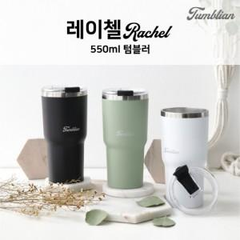

【상세/제작정보】 | <p><span style="font-size: 18.6667px;">※ 배송비 별도 상품입니다.(박스당 4,500원 부가세별도)</span>​</p>

【인쇄/포장옵션】 | 실크, 레이저 / 포장지포장

【공급단가】 | 수량 | 50~ | 100~ | 500~ | 1,000~ | 2,000~
*VAT별도 | 단가 | 5,720원 | 5,630원 | 5,500원 | 5,280원 | 5,060원

【상품 URL】 | https://www.synergygift.co.kr:443/src/goods_detail.php?gdno=38136

